메모
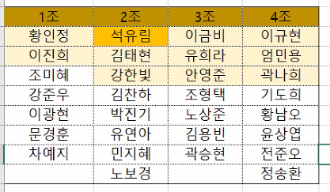

예제 |  | 학사관리
 |  | 영업관리
 |  | 재고관리
 |  | 기업들의견 : 게시판 식상 서브기능으로
 |  | 특별한 참신한 아이템 주된기능으로

일정 |  | 메모
9월 마지막주 | 1 | 다음주 3일 가볍게 업무고민
10월1주 | 2 | 시스템 프로세스 업무흐름
 | 3 | 프로젝트 제공기능
 | 4 | 팀원별 업무분장
 | 5 | 상세화면 설계 (대충 - 추후교체)
1주 | 6 | 팀원별 상세화면 설계
팀원들간 협의필요 | 7 | ERD설계 | 15개 기준 넘으면 힘듦 인당 2~3개 테이블 담당
 | 8 | 강사님 조언
10월3째주 수업끝 | 9
10월4째주 | 10 | 실제 코딩

